Накладная-№3
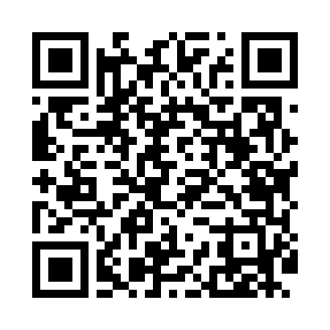
Номер товарно-транспортной накладной: |  |  | Торговый представитель: Amriyev Muhammad
Поставщик: Toshkent falcon fly 2 |  |  | Телефон торгового представителя: +998972880505
Дата отгрузки: 19.11.2025 |  |  | Контрагент: """" Klient
Дата консигнации: |  |  | Адрес:
Доставщик: |  |  | Телефон:
Телефон доставщика:
Время заказа: 19.11.2025 16:23:23
№ | Штрих-код | Название товаров (работ,услуг) | Количество | Количество в кейсе | Цена | Сумма
 |  |  | 110 |  |  | 143
1 | 6903299212328 | Корзина для бумаг металлическая KD06-134,Garb age Can DB-2-135 | 110 | 4 коробка, 14 шт. | 1.30 | 143
Итого: 143$|->UZS: 1,787,500.00

